Sheet2
久乐田双行移栽机
产品名称 | 名称：两行移栽机 | 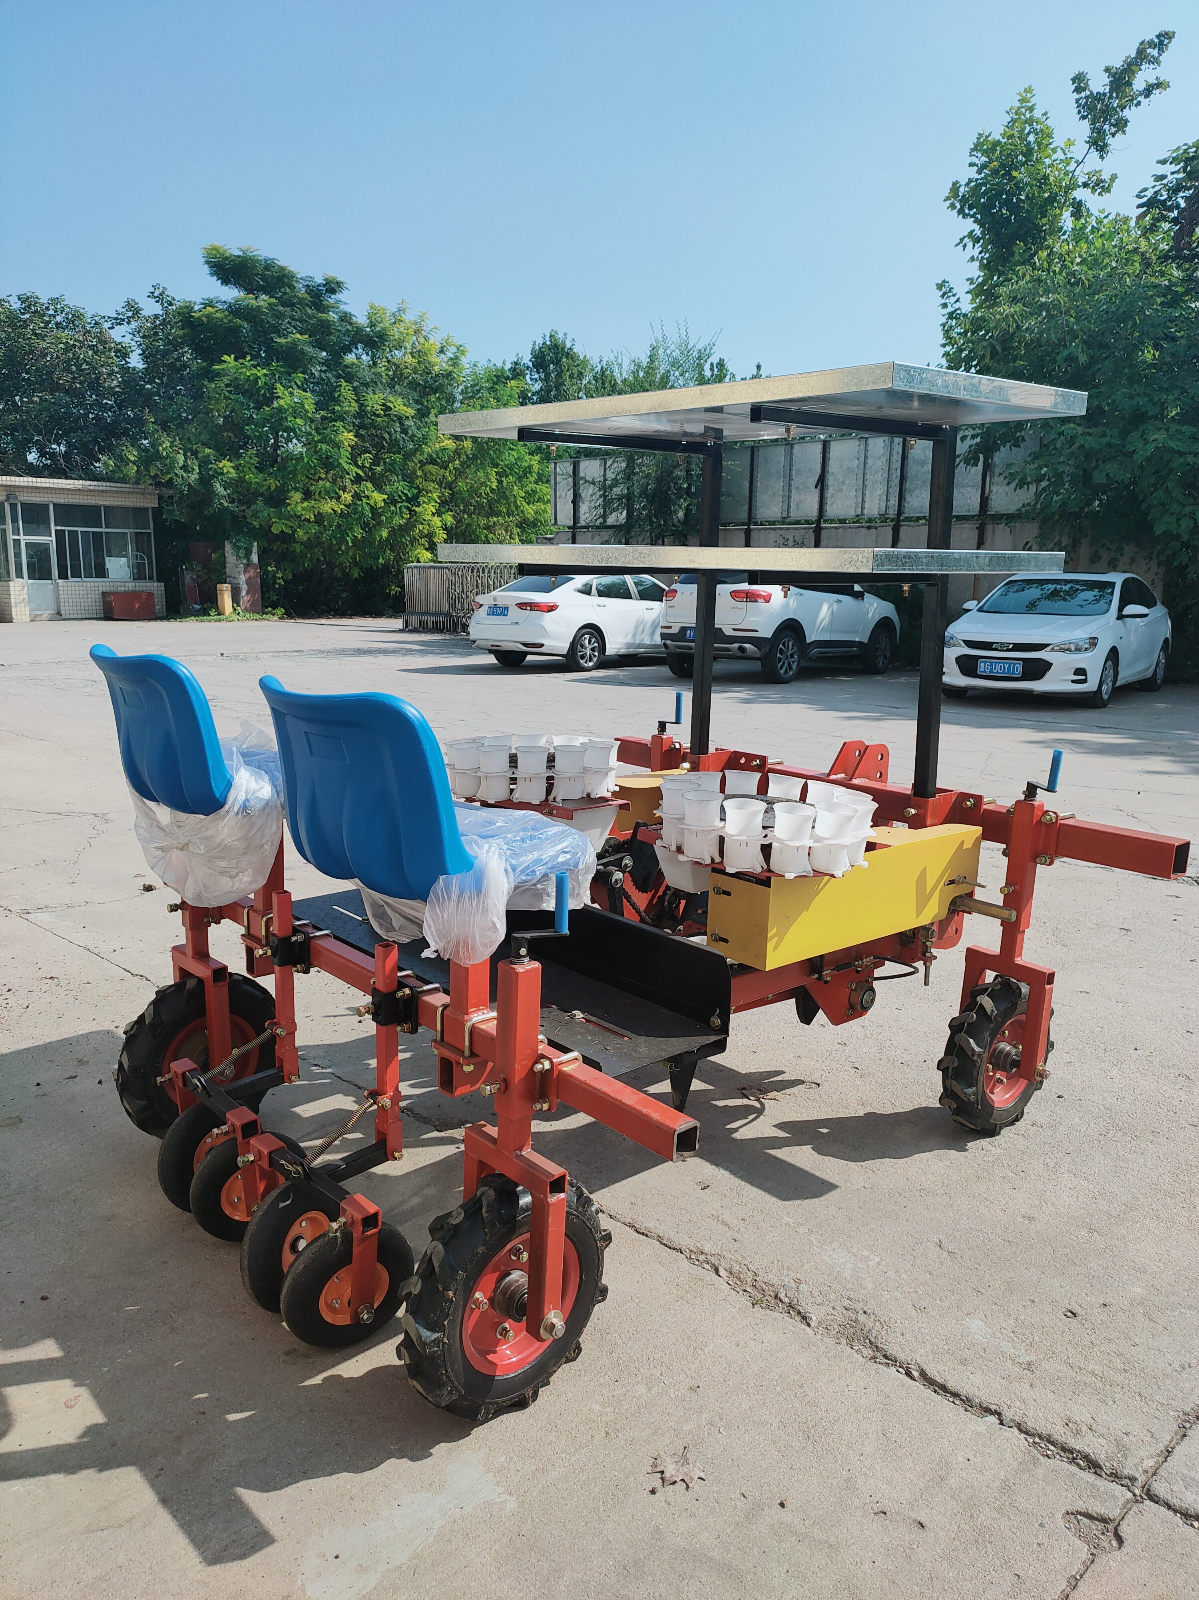 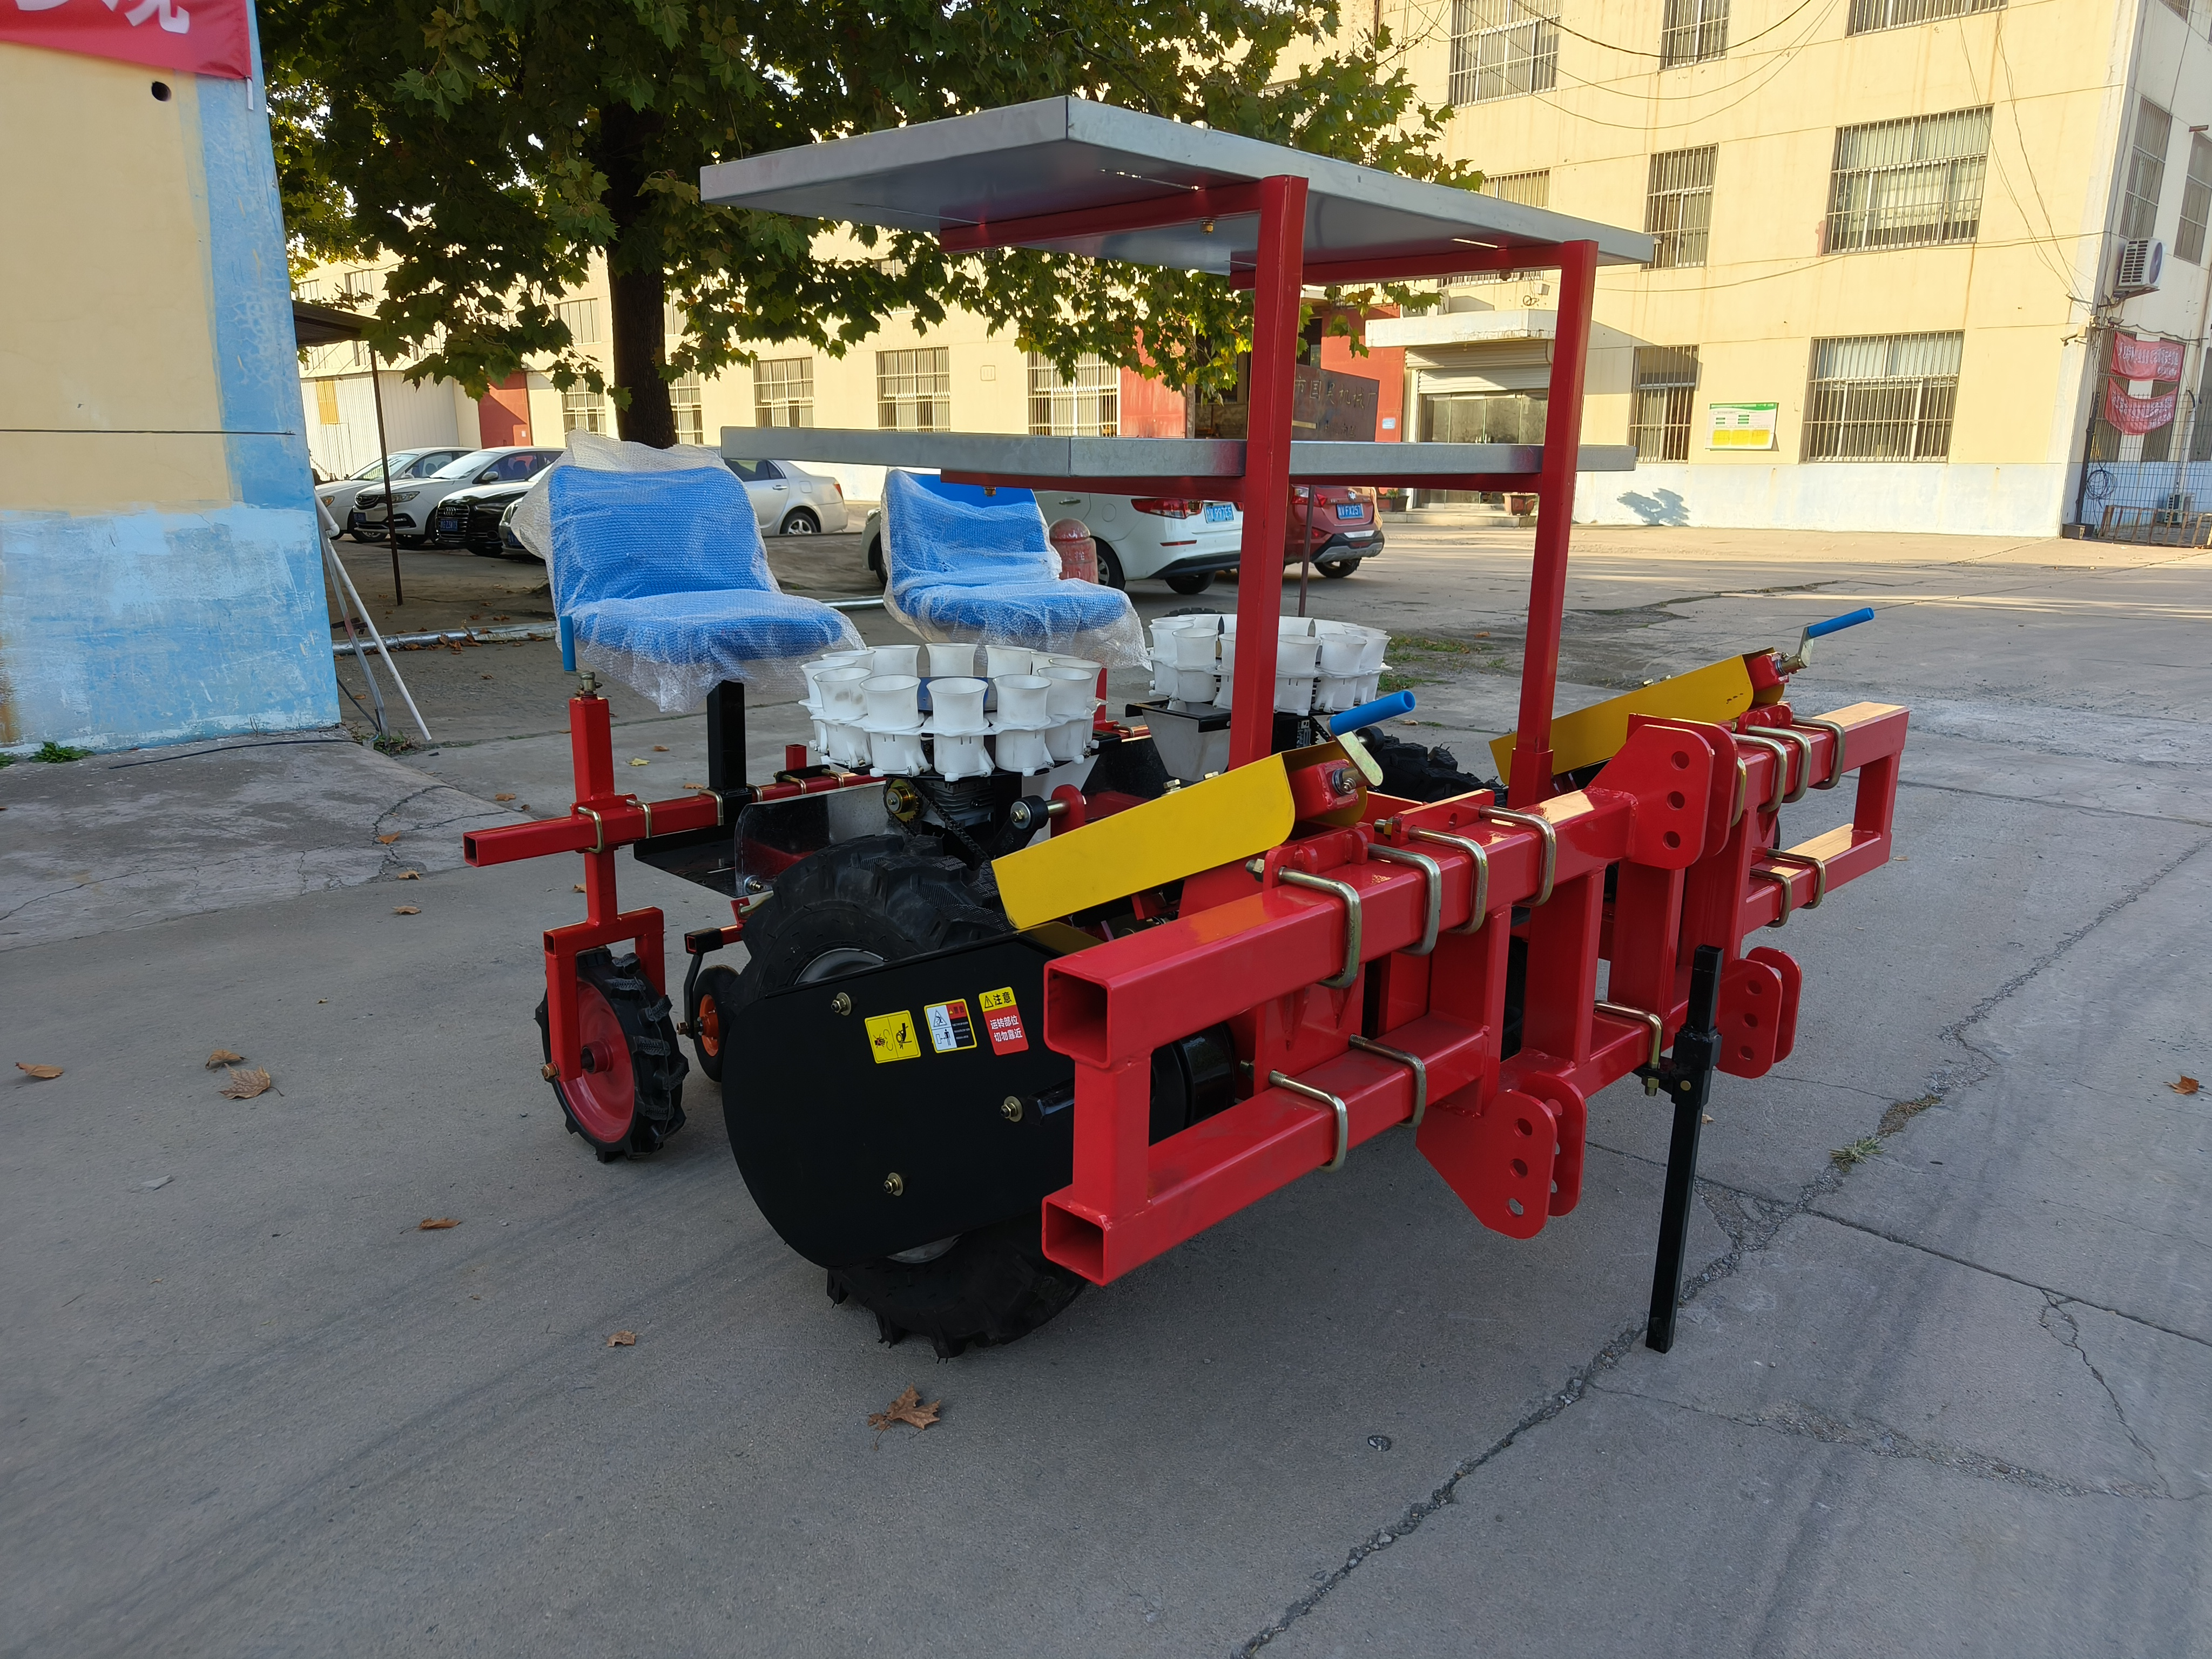
 | 产品型号：2ZBX-2\2ZBX-2A
 | 总 重：500KG
 | 整体尺寸：1850×1800×1500mm
 | 作业行数：两行
 | 行距调节范围：300mm-500mm
 | 株距调节范围：200mm-400mm
 | 配套动力：≥40马力
 | 栽植深度：50mm-100mm
 | 结果形式：变速箱式或地轮传动
 | 栽植器形式：吊杯式
 | 育苗方式：穴盘育苗
产品特点 | 通过移栽机上的栽植器将预先培育好的幼苗或秧苗从苗盘或苗床中取出，然后按照设定的株距和行距准确地栽植到田间土壤中。在移栽过程中，移栽机的传动系统会控制栽植器的运动，确保移栽的深度和角度符合要求，同时，镇压轮会对栽植后的土壤进行压实，使幼苗根系与土壤紧密结合，提高成活率。两行移栽机广泛应用于农业种植领域，特别是在蔬菜种植基地、花卉苗圃、烟草种植区等需要大量移栽幼苗的地方。它可以与拖拉机等农业动力机械配套使用，也可以作为独立的设备进行作业，是现代农林业实现机械化移栽的理想选择。 | 